Konzeptübersicht
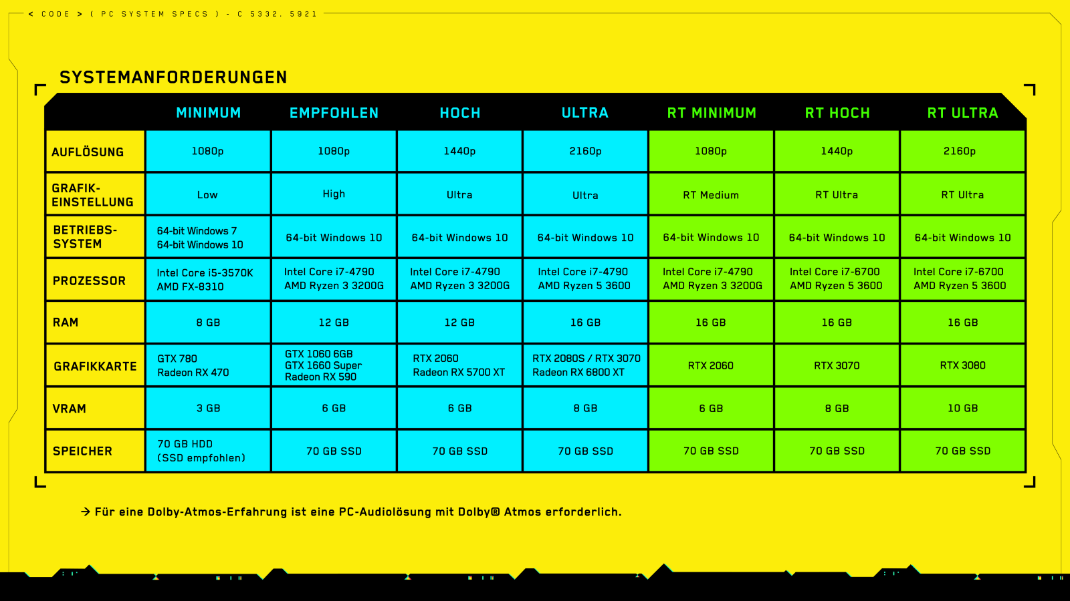
 |  | Mainboard: | ASUS ROG STRIX Z690 | B550 AORUS PRO | ASUS PRIME B450 Plus | Ausgewähltes Mainboard:
 |  | Bruttopreis: | 384.90 € | 158.90 € | 74.90 € | ASUS PRIME B450 Plus
 |  | Nettopreis: | 323.45 € | 133.53 € | 62.94 €

 |  | CPU: | AMD Ryzen 3 3200G
 |  | Bruttopreis: | 135.44 €
 |  | Nettopreis: | 113.82 €

 |  | RAM:

Gesamtnettopreis: | 176.76 €

